Лист1
 | Экспертиза сметной документации

 | Разработчик: |  |  | Морстройтехнология
 | Объект: |  |  | Терминал по перевалке минеральных удобрений в МТП "Усть-Луга. Береговые объекты Терминала
 | Наименование подобъекта: |  |  | Пересыпная станция №1 |  | Замолняется в соответствии с реестром. Пример: 2.2.1 Пересыпная станция №1
 | Вид документации: |  |  | Рабочая
 | Шифр РД: |  |  | 1632-2021-2.2.1-КЖ02_0_0_RU_IFC
 | Ревизия: |  |  | 0

Экспертиза сметной документации

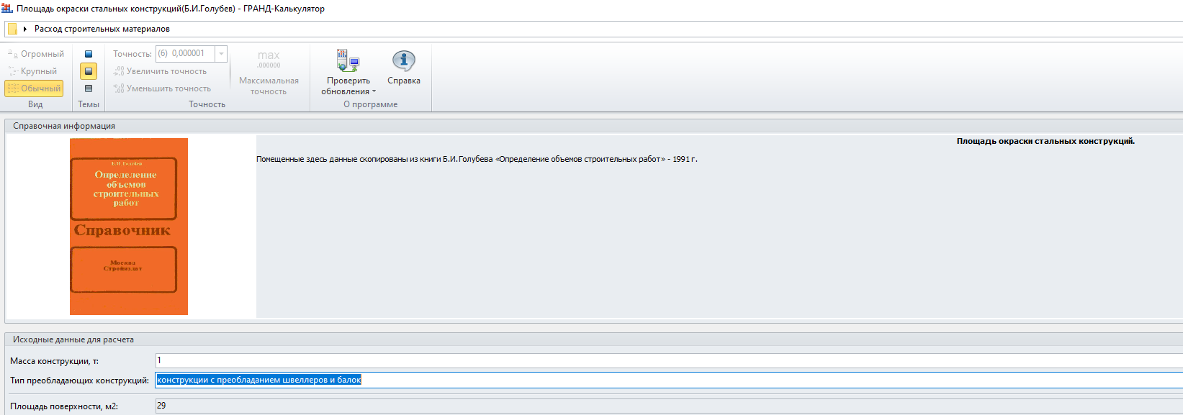
Наименование подразделения: |  | Управление технической экспертизы АО "НТК"
Номер и наименование сметы: |  | 1632-2021-2.2.1-КЖ02_07.04.020-П-01-02 | Конструкции железобетонные. Фундаменты. Ростверки
Вид проверки:

№ п/п | Пункт сметы | Замечания | Пути исправления | Ответ на замечания | Примечание
1 | Раздел 1 | Пояснение, что земляные работы будут учтены в отдельной смете согласно тому ПОС совместно с СРВ. | Предоставьте данную смету. | смета с шифром 1632-2021-00-ГП
2 | п. 3, 6 | Цена за м3 бетона не соответствует цене с учётом доставки в КП от ООО "КДСК" | Предоставить обновлённое (корректное) ТКП | Откорректировано
3 | п. 4, 5 | Не верно выполнен перевод из м3 в м2 | Стяжка 40 мм, 29,9/0,04, откорректировать | Откорректировано
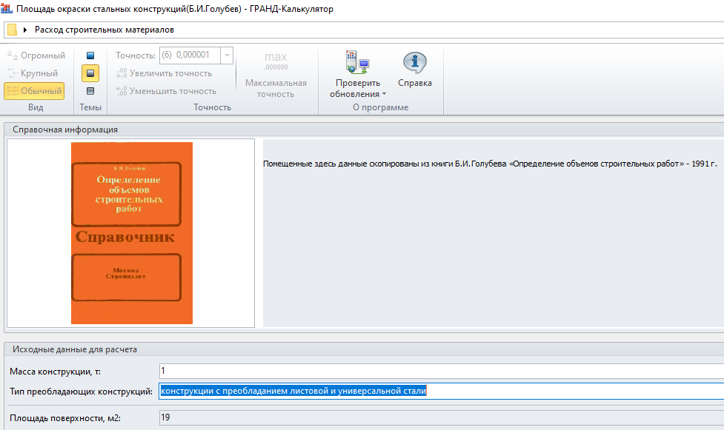
4 | п.9 | Кол-во машиночасов учтено не из той расценки | Учесть кол-во машинов из расценки ТЕР06-01-001-19, п. 7 сметы | Откорректировано
5 | п. 7 |  | Восстановить ресурс Краны башенные при работе на других видах строительства: 8 т | Откорректировано
6 | п. 12, 14, 16, 26, 35, 43, 51 | Прайс-лист от 18.07.2023 г.устарел | Предоставить обновлённый прайс-лист (ТКП) от АО "Металлокомплект" | Откорректировано
7 | п. 27, 28, 36, 44, 52 | ТКП от июня 2023 г.устарели | Предоставить обновлённые ТКП | Откорректировано
8 | п. 28 | Прокат листовой согласно РД лист 5 на ЗД1 толщина 16, а в смете учтен толщиной 20 | Откорректировать | Откорректировано
9 | п. 11, 59, 66, 72, 74, 76, 78, 83, 85, 87, 89, 91 | Не предоставлены ТКП (прайс-листы) | Предоставить ТКП (прайс-листы) | Откорректировано
10 | п. 12 | Общий вес 5 432,15 кг учитывает вес арматуры на КП1, учтённый в п. 16 | Отнять вес КП1 - 3 627 кг | Откорректировано
11 | п. 13, 14 | На В1, В2 не должна быть учтена надбавка, т.к. они прямые | Исключить из надбавок вес В1, В2 | Откорректировано
12 | п. 18 | Не корректно применена расценка ТЕР09-03-049-01 | Заменить на ТЕР09-03-030-01 | Откорректировано
13 | п. 20-22 |  | Исключить , установка и крепление будет учтено в ТЕР09-03-030-01 | Откорректировано
14 | п. 19, 23 |  | Предоствить ТКП (прайс-листы) | Откорректировано
15 | п. 29, 31, 37, 39, 45, 47, 53, 55, 62, 69 | Переводной коэффициент - 29, это для конструкций с преобладанием швеллеров и балок, а здесь преобладание листовой стали | Заменить на 19 м2 на 1 тонну | Откорректировано
16 | п. 33 | Исключить, т.к. сварка на ЗД2 не нужна |  | Откорректировано
17 | п. 35, 36 | Позиции скопированы из подраздела ЗД1 не соответствуют ЗД2 | Откорректировать в соответствии с ЗД2 | Откорректировано
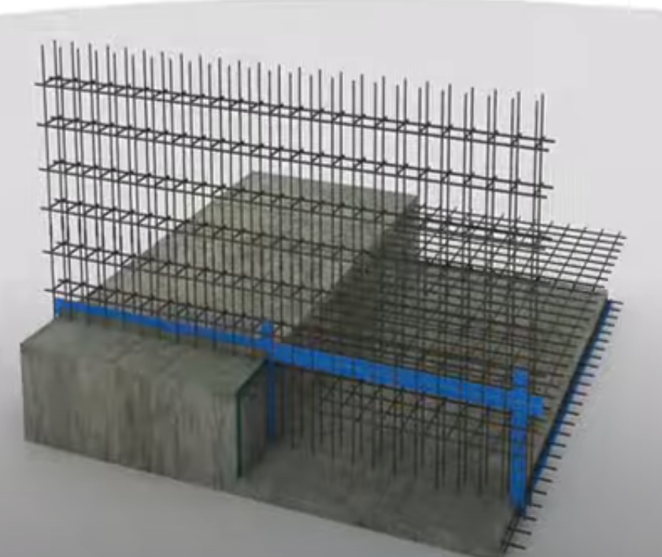
18 | п. 57 | Исключить, т.к. учтена цена готового изделия п. 59, 66 | Исключить, т.к. учтена цена готового изделия п. 59, 66 | Откорректировано
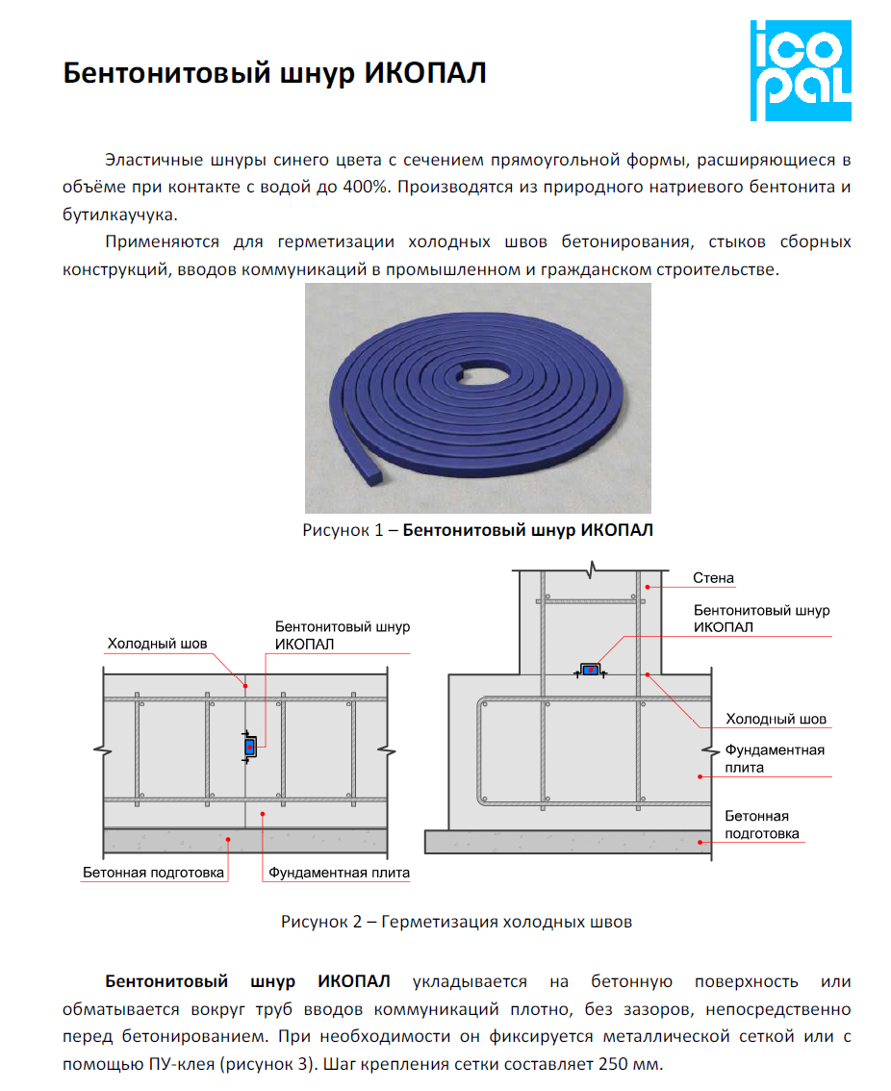
19 | п. 60, 61, 67,68 | Грунтовка может быть заводская | Уточнить при запросе ТКП, учтено ли грунтование | Уточняем.Огрунтование не учтено
20 | п. 75 | Т.к. герметизацию рабочего шва необходимо выполнить по всему периметру согласно РД, лист 2, длина (24,6+12,65) посчитана не верно. | Рекомендовано пересчитать длину по всему периметру ростверка | Откорректировано
21 | п. 77, 88 | Согласно ТЧ п. 1.6.1 и технологии работ (прикладываю скрин) В ТЕР части 6 учтены затраты на выполнение полного комплекса работ, включающего: устройство временных усадочных рабочих и деформационных швов | Исключить | Откорректировано
22 | п. 79 | Расценка ТЕР06-01-068-01 применена не корректно | Рекомендовано заменить на ТЕР07-05-039-01 | Откорректировано
23 | п. 82, 84, 86, 90 | Пояснить почему площадь считается не по всему периметру ростверка | Пояснить почему площадь считается не по всему периметру ростверка | Откорректировано
24 |  | Уточнить где учтены Оч1…Оч4, согласно РД, лист 5 спецификация материалов |  | Поясняем.
25 | Наименование файлов | Наименование файлов должно соответствовать наименованию заданному в свойствах сметы | Откорректировать | Откорректировано
26 | КА | КА не предоставлен | Предоставить КА | КАЦ предоставлен.
27 | Индексы в параметрах сметы |  | Указать обосновывающий документ в параметрах сметы во вкладке индексы, в колонке Наименование. | Откорректировано

Должность, подразделение |  |  |  | ФИО специалиста

 |  |  |  | №тел., адрес электронной почты

* Не допускается перенумеровывать позиции сметы в процессе устранения замечаний (пере нумерация производится после согласования стоимости сметы)
** После устранения вышеуказанных замечаний УТЭ оставляет за собой право на уточнения и выставление новых замечаний

